상품제안서
이씀 4in1 자동차 비상탈출키트 | 상품코드: S40466

 |  |  |  |  |  |  | 02-713-8555 | www.synergygift.co.kr
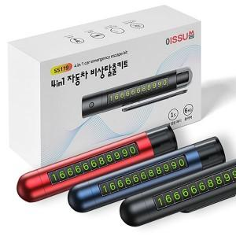

【상세/제작정보】 | 자동차 비상시 필요한 해머,절단,LED라이트,주차번호판

【인쇄/포장옵션】 | 레이저, DTF칼라필름부착 / 포장지포장

【공급단가】 | 수량 | 50~ | 100~ | 500~ | 1,000~ | 3,000~
*VAT별도 | 단가 | 6,370원 | 6,220원 | 6,020원 | 5,730원 | 5,630원

【상품 URL】 | https://www.synergygift.co.kr:443/src/goods_detail.php?gdno=40466

